설정
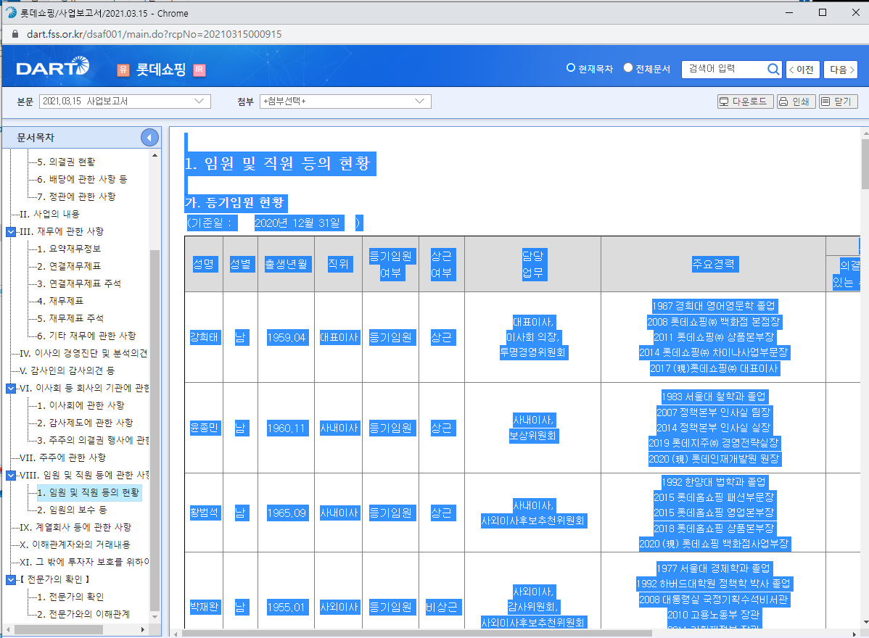
퇴임 임원 리스트 생성 프로그램
기업명을 치면 드롭다운 메뉴 나타나서 기업 선택

기업명 | 롯데쇼핑

기간 | 2018년 1분기 | ~ | 2020년 4분기

실행버튼을 누르면 두번째 시트에 퇴임임원리스트가 자동으로 정리됨!!
실행!

기간은 분기 단위로 설정.
ex)2019년 1분기, 2020년 3분기, 2021년 2분기 등

<프로그램 개발시 참고사항>
▶ 개발을 의뢰하는 이유.
저는 헤드헌터입니다. 기업에서 필요로 하는 인재를 찾아내어 기업에 인재추천하는 업무를 하지요. 따라서 기업이 원하는 경력과 지식,역량을 갖춘 인재를 찾아내는 것이 가장 중요한데, 특히 임원급 인재를 찾아낼 때는 타겟기업의 공시자료(보고서)에 기재된 임원현황을 매우 중요한 참고자료로 활용합니다. 이 때 현직임원은 가장 최신의 공시자료를 보면 되는데, 퇴임임원은 현재 분기와 바로 전 분기의 보고서를 비교하여 퇴임임원을 찾아내야 합니다. 그런데 ①임원의 퇴임시기는 정해져있는 것이 아니고, ②최근 3년 내의 퇴임임원리스트 정리가 필요하기 때문에 최근 3년간의 모든 공시자료를 다운 받아서 일일이 비교(엑셀 vlookup 활용)하며 퇴임임원을 솎아내야 합니다. 게다가 적합한 임원급 인재를 발굴하기 위해서는 몇 개 기업의 공시자료를 비교,정리해야 합니다. 그런데 한 개 기업의 퇴임임원리스트를 정리하는데 거의 1시간이 걸리고 4~5개의 기업을 정리하려면 4~5시간이 우습게 날아가 버립니다. 그래서 이 업무에 대한 자동화 꼭 필요한 상황입니다. 단순 반복 작업이라 자동화만 된다면 짧게는 몇 초 만에 리스트가 만들어질 수도 있을 것 같다는 희망으로 의뢰드립니다.
▶현재 [퇴임임원리스트] 작성 프로세스 (노가다)
1. 고객사로부터 임원급 인재 써치 의뢰 수주.
2. 타겟기업 선정(주로 4~5개 정도의 경쟁사)
3. 전자공시(DART) 접속
4. 첫 번째 타겟기업의 3개년치 공시자료 비교분석 시작.
5. 2020년 4분기 보고서 '임원 및 직원 등의 현황' 클릭하여 전체 선택 & 복사(Ctrl+A, Ctrl+C)
6. 엑셀 sheet1에 붙여넣기(Ctrl+V)
7. 2020년 3분기 보고서 '임원 및 직원 등의 현황' 클릭하여 전체 선택 & 복사(Ctrl+A, Ctrl+C)
8. 엑셀 sheet2에 붙여넣기(Ctrl+V)
9. 임원 '성명'을 기준으로 sheet2에는 있으나 sheet1에 없는 임원 발라내어 정리 (vlookup 사용)
10. 5~9 작업을 3개년치가 완성될 때 까지 반복하여 하나의 sheet에 깔끔하게 정리 ㅡ,.ㅡ;
11. 첫번째 기업이 마무리 되면 순차적으로 모든 타겟기업에 대하여 4~10을 반복 ㅡ,.ㅡ;;
12. 끝 ㅠㅠ (타겟 기업이 5개면 거의 5시간 걸림)
▶희망 [퇴임임원리스트] 작성 프로세스 (자동화)
1. 고객사로부터 임원급 인재 써치 의뢰 수주.
2. 타겟기업 선정(주로 4~5개 정도의 경쟁사)
3. 자동화 프로그램 실행 (엑셀 or .exe 등)
4. 타겟 기업명 입력, 기간 입력.
5. 실행 버튼 클릭!
6. 리스트 생성!!
7. 끝!!! (1분)
▶개발 시 예상되는 이슈.
1. 오픈다트 API에 나오는 임원현황이 그 기업이 공시자료(보고서)에 기재된 임원현황을 모두 반영하지 못하는 경우가 많습니다. 임원에는 등기임원이 있고 미등기임원이 있는데, API 자료에는 등기임원만 나오고 미등기임원은 안 나오는 경우가 꽤 많습니다.(e.g. 이마트, 신세계, 롯데쇼핑 등)
2. 그래서 결국 우측에 캡쳐해놓은 것처럼 기업공시자료를 직접 열어서 임원현황을 봐야하는데, 기업마다 보고서 양식이 모두 다르고, 임원현황 정보도 정형화되어 있지 않습니다. 그래서 데이터 크롤링이 쉽지 않을 것 같습니다.
▶프로그램에 대한 요구사항
1. 일회성 단순 산출물이 아닌 계속 사용할 수 있는 프로그램 개발을 원합니다.
2. 프로그램의 형태는 엑셀이든, 웹이든, .exe 등의 별도 실행 파일이든 상관 없습니다.
3. 프로그램 실행환경은 windows10, excel 2007(회사) 또는 office365(집) 입니다.
4. 완전자동화면 매우 좋겠으나, 아니어도 좋습니다.

퇴임임원리스트
설정메뉴에서 선택한 기업명 표기
롯데쇼핑 퇴임 임원 리스트
설정메뉴에서 선정한 기간 그대로 표기

기간: 2018년 1분기 ~ 2020년 4분기
리스트 작성일: 2022년 2월 1일
가장 마지막 분기는 임원 명단 그대로 출력.
리스트 생성한 일자 표기

2020년 4분기
성 명 | 성 별 | 출생년월 | 직 위 | 등기임원 | 상근 | 담당업무 | 주요경력
 |  |  |  | 여부 | 여부
정재은 | 남 | 1939.03 | 명예회장 | 미등기 | 상근 | 명예회장 | Columbia Univ. 졸업
이명희 | 여 | 1943.09 | 회장 | 미등기 | 상근 | 회장 | 이화여대 졸업
정유경 | 여 | 1972.1 | 총괄사장 | 미등기 | 상근 | 총괄사장 | Univ. of Rhode Island 졸업
고광후 | 남 | 1962.05 | 부사장 | 미등기 | 상근 | 기획전략본부장 | 서울대 졸업
허병훈 | 남 | 1962.07 | 부사장 | 미등기 | 상근 | 지원총괄 | 고려대 졸업
임훈 | 남 | 1963.08 | 부사장보 | 미등기 | 상근 | 영업본부장 | 건국대 졸업
김선진 | 남 | 1963.1 | 전무 | 미등기 | 상근 | 센텀시티점장 | 한양대 졸업
김영섭 | 남 | 1965.06 | 전무 | 미등기 | 상근 | 상품본부장 | 한국외국어대 졸업
A4 세로 출력시 깔끔하게 출력될 수 있도록 여백 조정
권상근 | 남 | 1971.04 | 상무 | 미등기 | 상근 | 신규개발담당 | 경희대 졸업
김덕주 | 남 | 1970.06 | 상무 | 미등기 | 상근 | 럭셔리패션담당 | U. of Toronto 졸업
2020년 3분기에는 기재되어 있으나 2020년 4분기에는 없는 임원을 퇴임임원으로 간주 및 출력. (퇴임 임원이 없을 수도 있음)

2020년 3분기
성 명 | 성 별 | 출생년월 | 직 위 | 등기임원 | 상근 | 담당업무 | 주요경력
 |  |  |  | 여부 | 여부
이병헌 | 남 | 1965.06 | 전무 | 미등기 | 상근 | 상품본부장 | 한국외국어대 졸업
김태희 | 여 | 1971.04 | 상무 | 미등기 | 상근 | 신규개발담당 | 경희대 졸업
조승우 | 남 | 1970.06 | 상무 | 미등기 | 상근 | 럭셔리패션담당 | U. of Toronto 졸업
2020년 2분기에는 기재되어 있으나 2020년 3분기에는 없는 임원을 퇴임임원으로 간주 및 출력. (퇴임 임원이 없을 수도 있음)

2020년 2분기
성 명 | 성 별 | 출생년월 | 직 위 | 등기임원 | 상근 | 담당업무 | 주요경력
 |  |  |  | 여부 | 여부
2020년 1분기에는 기재되어 있으나 2020년 2분기에는 없는 임원을 퇴임임원으로 간주 및 출력. (퇴임 임원이 없을 수도 있음)

2020년 1분기
성 명 | 성 별 | 출생년월 | 직 위 | 등기임원 | 상근 | 담당업무 | 주요경력
 |  |  |  | 여부 | 여부
유재석 | 남 | 1965.06 | 전무 | 미등기 | 상근 | 상품본부장 | 한국외국어대 졸업
2019년 4분기에는 기재되어 있으나 2020년 1분기에는 없는 임원을 퇴임임원으로 간주 및 출력. (퇴임 임원이 없을 수도 있음)

2019년 4분기
성 명 | 성 별 | 출생년월 | 직 위 | 등기임원 | 상근 | 담당업무 | 주요경력
 |  |  |  | 여부 | 여부
윤석열 | 남 | 1965.06 | 전무 | 미등기 | 상근 | 상품본부장 | 한국외국어대 졸업
이재명 | 남 | 1971.04 | 상무 | 미등기 | 상근 | 신규개발담당 | 경희대 졸업
2019년 3분기에는 기재되어 있으나 2019년 4분기에는 없는 임원을 퇴임임원으로 간주 및 출력. (퇴임 임원이 없을 수도 있음)

2019년 3분기
성 명 | 성 별 | 출생년월 | 직 위 | 등기임원 | 상근 | 담당업무 | 주요경력
 |  |  |  | 여부 | 여부
2019년 2분기에는 기재되어 있으나 2019년 3분기에는 없는 임원을 퇴임임원으로 간주 및 출력. (퇴임 임원이 없을 수도 있음)

2019년 2분기
성 명 | 성 별 | 출생년월 | 직 위 | 등기임원 | 상근 | 담당업무 | 주요경력
 |  |  |  | 여부 | 여부
강동원 | 남 | 1965.06 | 전무 | 미등기 | 상근 | 상품본부장 | 한국외국어대 졸업
최민식 | 남 | 1971.04 | 상무 | 미등기 | 상근 | 신규개발담당 | 경희대 졸업
김혜수 | 여 | 1970.06 | 상무 | 미등기 | 상근 | 럭셔리패션담당 | U. of Toronto 졸업
2019년 1분기에는 기재되어 있으나 2019년 2분기에는 없는 임원을 퇴임임원으로 간주 및 출력. (퇴임 임원이 없을 수도 있음)

2019년 1분기
성 명 | 성 별 | 출생년월 | 직 위 | 등기임원 | 상근 | 담당업무 | 주요경력
 |  |  |  | 여부 | 여부
2018년 4분기에는 기재되어 있으나 2019년 1분기에는 없는 임원을 퇴임임원으로 간주 및 출력. (퇴임 임원이 없을 수도 있음)

2018년 4분기
성 명 | 성 별 | 출생년월 | 직 위 | 등기임원 | 상근 | 담당업무 | 주요경력
 |  |  |  | 여부 | 여부
이병헌 | 남 | 1965.06 | 전무 | 미등기 | 상근 | 상품본부장 | 한국외국어대 졸업
김태희 | 여 | 1971.04 | 상무 | 미등기 | 상근 | 신규개발담당 | 경희대 졸업
조승우 | 남 | 1970.06 | 상무 | 미등기 | 상근 | 럭셔리패션담당 | U. of Toronto 졸업
2018년 3분기에는 기재되어 있으나 2018년 4분기에는 없는 임원을 퇴임임원으로 간주 및 출력. (퇴임 임원이 없을 수도 있음)

2018년 3분기
성 명 | 성 별 | 출생년월 | 직 위 | 등기임원 | 상근 | 담당업무 | 주요경력
 |  |  |  | 여부 | 여부
이병헌 | 남 | 1965.06 | 전무 | 미등기 | 상근 | 상품본부장 | 한국외국어대 졸업
김태희 | 여 | 1971.04 | 상무 | 미등기 | 상근 | 신규개발담당 | 경희대 졸업
조승우 | 남 | 1970.06 | 상무 | 미등기 | 상근 | 럭셔리패션담당 | U. of Toronto 졸업
2019년 2분기에는 기재되어 있으나 2019년 3분기에는 없는 임원을 퇴임임원으로 간주 및 출력. (퇴임 임원이 없을 수도 있음)

2018년 2분기
성 명 | 성 별 | 출생년월 | 직 위 | 등기임원 | 상근 | 담당업무 | 주요경력
 |  |  |  | 여부 | 여부
이병헌 | 남 | 1965.06 | 전무 | 미등기 | 상근 | 상품본부장 | 한국외국어대 졸업
김태희 | 여 | 1971.04 | 상무 | 미등기 | 상근 | 신규개발담당 | 경희대 졸업
조승우 | 남 | 1970.06 | 상무 | 미등기 | 상근 | 럭셔리패션담당 | U. of Toronto 졸업
2018년 1분기에는 기재되어 있으나 2018년 2분기에는 없는 임원을 퇴임임원으로 간주 및 출력. (퇴임 임원이 없을 수도 있음)

2018년 1분기
성 명 | 성 별 | 출생년월 | 직 위 | 등기임원 | 상근 | 담당업무 | 주요경력
 |  |  |  | 여부 | 여부
이병헌 | 남 | 1965.06 | 전무 | 미등기 | 상근 | 상품본부장 | 한국외국어대 졸업
김태희 | 여 | 1971.04 | 상무 | 미등기 | 상근 | 신규개발담당 | 경희대 졸업
조승우 | 남 | 1970.06 | 상무 | 미등기 | 상근 | 럭셔리패션담당 | U. of Toronto 졸업

